Testo
 | Testo dell'Esercizio
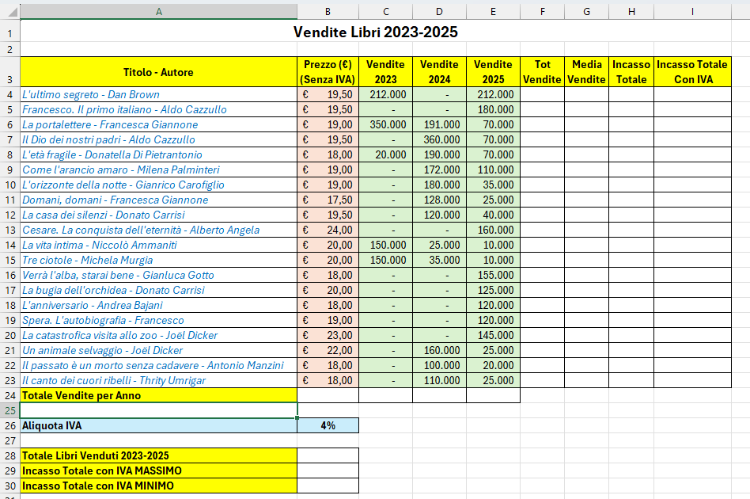
1 | Formattare la tabella come in figura:
 | - Unire e centrare il titolo
 | - Inserire i Bordi
 | - Formattare la prima riga in modo da occupare meno spazio possibile
 | - Assegnare ai prezzi il formato EURO (a sinistra del numero)
 | - Assegnare alle vendite lo stile separatore (puntino) senza decimali
 | - Assegnare all'Aliquota IVA lo stile percentuale
 | - Collorare lo sfondo delle colonne a piacere
 | - Formattare i Titolo-Autore a piacere

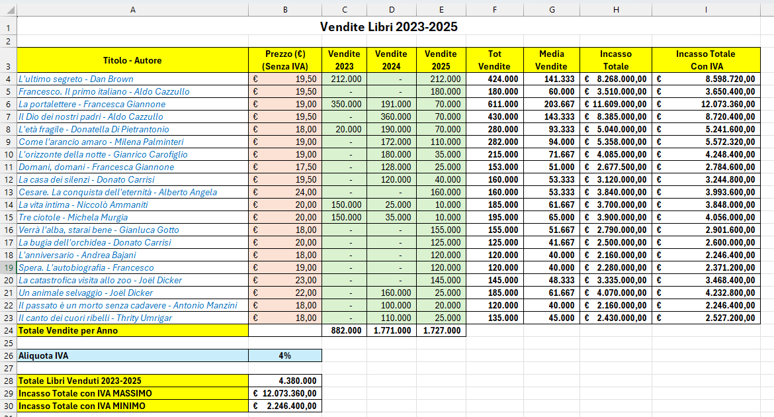
2 | Effettuare i seguenti calcoli:
 | - Riga 24 - Somma Vendite x Anno
 | - Colonna F: Somma delle vendite x ogni Libro
 | - Colonna G: Media delle vendite per ogni libro
 | - Colonna H: Incasso per ogni libro nei 3 anni
 | - Colonna I: Incasso + Iva (cella B26) [ATTENZIONE ALLA FORMULA!!!]
 | - Riga 28: Somma di tutti i libri venduti nel triennio
 | - Riga 29: Il valore massimo tra tutti gli incassi con IVA
 | - Riga 30: Il valore minimo tra tutti gli incassi con IVA

3 | Inserire un GRAFICO A COLONNE per visualizzare il Totale Vendite per ogni libro
 | - Inserire il titolo
 | - Inserire le etichette
 | - Posizionare il grafico sotto la tabella

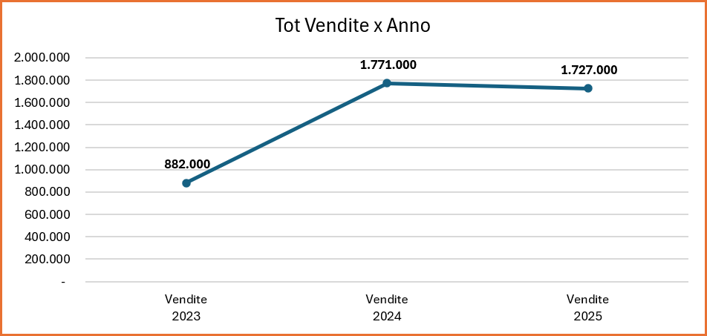
4 | Inserire un grafico a LINEE CON INDICATORI per visualizzare le vendite per Anno
 | - Inserire il titolo
 | - Inserire le etichette
 | - Posizionare il grafico sotto il grafico a colonne

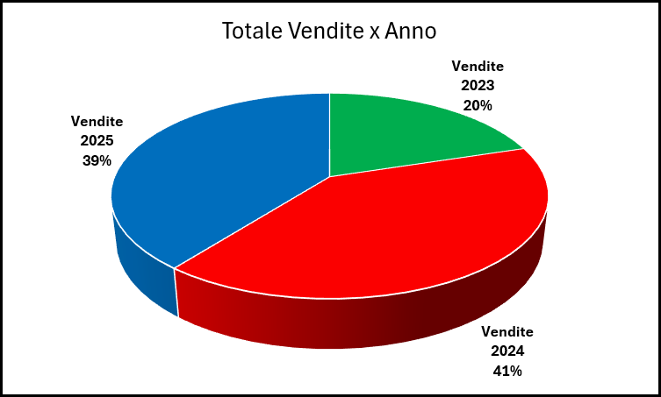
5 | Inserire un grafico a TORTA per visualizzare sempre le Vendite per Anno
 | - Inserire il titolo
 | - Visualizzare le etichette nel formato percentuale, categoria e all'esterno della torta
 | - Eliminare la legenda
 | - Posizionare il grafico a fianco del grafico a linee

6 | Impostare il Foglio in modo che la tabella venga stampata in un foglio e i grafici su un altro
 | - Ruotare il foglio in orizzontale
 | - Adattare le colonne
 | - Usare in modo opportuno i comandi Proporzioni, Margini e Visualizza Anteprima Interruzione di pagina
 | - Allineare al centro la stampa in Orizzontale e in Verticale

7 | Inserire nell'Intestazione: Data automatica (sinistra), Nome e cognome (Centro), numero di paginA e di paginE (destra)

8 | Inserire nel Piè di Pagina: il nome del file (Centro)

9 | Salvare l'esercizio nel formato .xlsx e fare una copia .pdf

SOLUZIONE
Vendite Libri 2023-2025

Titolo - Autore | Prezzo (€) (Senza IVA) | Vendite 2023 | Vendite 2024 | Vendite 2025 | Tot Vendite | Media Vendite | Incasso Totale | Incasso Totale Con IVA
L'ultimo segreto - Dan Brown | € 19.50 | 212,000 | - | 212,000 | 424,000 | 141,333 | € 8,268,000.00 | € 8,598,720.00
Francesco. Il primo italiano - Aldo Cazzullo | € 19.50 | - | - | 180,000 | 180,000 | 60,000 | € 3,510,000.00 | € 3,650,400.00
La portalettere - Francesca Giannone | € 19.00 | 350,000 | 191,000 | 70,000 | 611,000 | 203,667 | € 11,609,000.00 | € 12,073,360.00
Il Dio dei nostri padri - Aldo Cazzullo | € 19.50 | - | 360,000 | 70,000 | 430,000 | 143,333 | € 8,385,000.00 | € 8,720,400.00
L'età fragile - Donatella Di Pietrantonio | € 18.00 | 20,000 | 190,000 | 70,000 | 280,000 | 93,333 | € 5,040,000.00 | € 5,241,600.00
Come l'arancio amaro - Milena Palminteri | € 19.00 | - | 172,000 | 110,000 | 282,000 | 94,000 | € 5,358,000.00 | € 5,572,320.00
L'orizzonte della notte - Gianrico Carofiglio | € 19.00 | - | 180,000 | 35,000 | 215,000 | 71,667 | € 4,085,000.00 | € 4,248,400.00
Domani, domani - Francesca Giannone | € 17.50 | - | 128,000 | 25,000 | 153,000 | 51,000 | € 2,677,500.00 | € 2,784,600.00
La casa dei silenzi - Donato Carrisi | € 19.50 | - | 120,000 | 40,000 | 160,000 | 53,333 | € 3,120,000.00 | € 3,244,800.00
Cesare. La conquista dell'eternità - Alberto Angela | € 24.00 | - | - | 160,000 | 160,000 | 53,333 | € 3,840,000.00 | € 3,993,600.00
La vita intima - Niccolò Ammaniti | € 20.00 | 150,000 | 25,000 | 10,000 | 185,000 | 61,667 | € 3,700,000.00 | € 3,848,000.00
Tre ciotole - Michela Murgia | € 20.00 | 150,000 | 35,000 | 10,000 | 195,000 | 65,000 | € 3,900,000.00 | € 4,056,000.00
Verrà l'alba, starai bene - Gianluca Gotto | € 18.00 | - | - | 155,000 | 155,000 | 51,667 | € 2,790,000.00 | € 2,901,600.00
La bugia dell'orchidea - Donato Carrisi | € 20.00 | - | - | 125,000 | 125,000 | 41,667 | € 2,500,000.00 | € 2,600,000.00
L'anniversario - Andrea Bajani | € 18.00 | - | - | 120,000 | 120,000 | 40,000 | € 2,160,000.00 | € 2,246,400.00
Spera. L'autobiografia - Francesco | € 19.00 | - | - | 120,000 | 120,000 | 40,000 | € 2,280,000.00 | € 2,371,200.00
La catastrofica visita allo zoo - Joël Dicker | € 23.00 | - | - | 145,000 | 145,000 | 48,333 | € 3,335,000.00 | € 3,468,400.00
Un animale selvaggio - Joël Dicker | € 22.00 | - | 160,000 | 25,000 | 185,000 | 61,667 | € 4,070,000.00 | € 4,232,800.00
Il passato è un morto senza cadavere - Antonio Manzini | € 18.00 | - | 100,000 | 20,000 | 120,000 | 40,000 | € 2,160,000.00 | € 2,246,400.00
Il canto dei cuori ribelli - Thrity Umrigar | € 18.00 | - | 110,000 | 25,000 | 135,000 | 45,000 | € 2,430,000.00 | € 2,527,200.00
Totale Vendite per Anno |  | 882,000 | 1,771,000 | 1,727,000

Aliquota IVA | 4%

Totale Libri Venduti 2023-2025 | 4,380,000
Incasso Totale con IVA MASSIMO | € 12,073,360.00
Incasso Totale con IVA MINIMO | € 2,246,400.00

Tot Vendite x Anno
Totale Vendite x Anno

